Catalogue
 BAN ENTERPRISES No.81, Thoppu Colony, Kaniyambakkam, Minjur - 601203, Tamil Nadu Phone: 8438001925, 8122328102 | Email: info.banenterprises@gmail.com GSTIN: 33JFCPD9542A1ZT | UDYAM ID-TN-24-0170323 State: 33 - Tamil Nadu
S.NO:1 | SS BOLTS&NUTS | 
S.NO:2 | HDG BOLTS&NUTS | 
S.NO:3 | ANCHOR BOLTS | 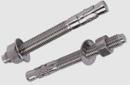
S.NO:4 | FOUNDATION BOLT | 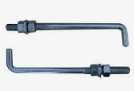
S.NO:5 | THREADDED RODS | 
S.NO:6 | MACHINE SCREWS | 
S.NO:7 | SPECIAL GRUB SCREWS | 
S.NO:8 | STAR WASHERS | 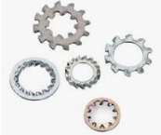
S.NO:9 | POP RIVET | 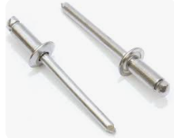
S.NO:10 | COTTER PINS | 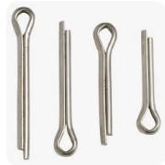
S.NO:11 | EYE NUTS | 
S.NO:12 | SPECIAL BOLTS&NUTS | 
S.NO:13 | U BOLTS | 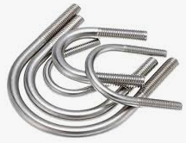
S.NO:14 | COACH SCREWS | 
S.NO:15 | DOWEL PINS | 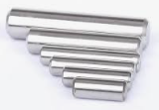
S.NO:16 | FISCHER | 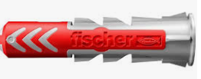
S.NO:17 | NAILS | 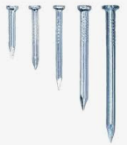
S.NO:18 | COTTER PINS | 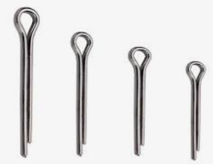
S.NO:19 | SQUARE NUTS | 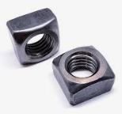
S.NO:20 | LOCK NUT | 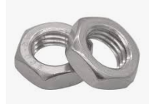
S.NO:21 | PAN PHILLIPS SCREWS | 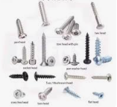
S.NO:22 | ELECTRICAL GLANDS | 
S.NO:23 | ELECTRICAL LUGS | 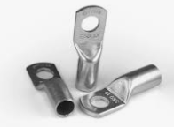
S.NO:24 | SPECIAL DRAWINGS NUTS | 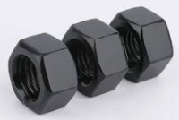
S.NO:25 | SPECIAL STUDS | 